Sheet1
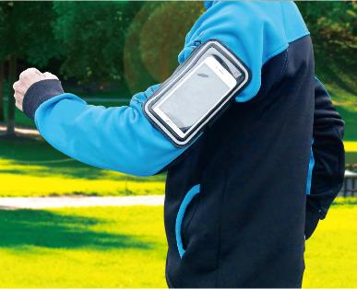
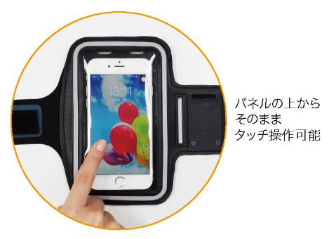
提 案 書

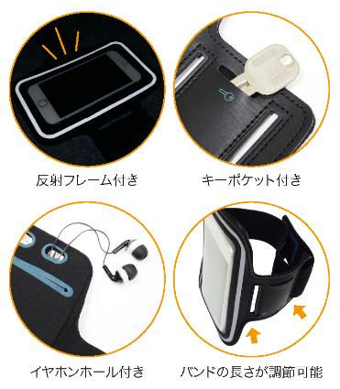
モバイルアームポーチ |  | 参考上代 | ¥750 | 販売価格
 |  | （税別） |  | （税別）
【JAN】 | 4562121886858
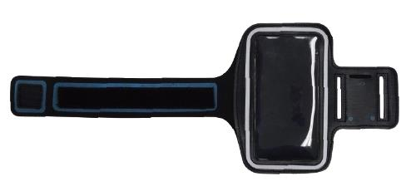 |  |  | 【商品番号】 7247-60 【本体サイズ】 450×175×4ｍｍ・42g 【パッケージサイズ】 210×185×18ｍｍ・56g 【個装形態】 ポリ袋入 【材質】 スパンデックス・TPU 【入数】 120 【商品説明】 腕に装着してそのままタッチ可能です 【生産国】 中国

